特化物作業主任者現場掲示(市販品サンプル①)
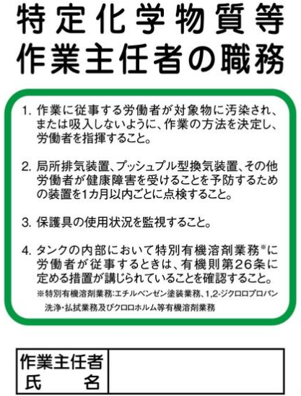

特化物作業主任者現場掲示(市販品サンプル②)
